General Arm Transformation
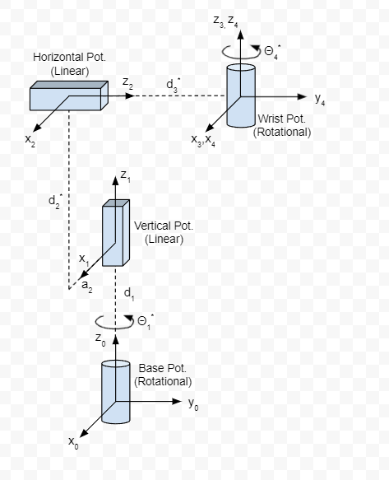
DH Parameters
i | ai | di | αi | Θi
1 | 0 | d1 | 0 | Θ1*
2 | a2 | d2* | -pi/2 | 0
3 | 0 | d3* | pi/2 | 0
4 | 0 | 0 | 0 | Θ4*

Full Transformation
0T4 | cosΘ1cosΘ4-sinΘ1sinΘ4 |  | -cosΘ1sinΘ4-sinΘ1cosΘ4 |  | 0 | a2cosΘ1-d3sinΘ1
 | sinΘ1cosΘ4+cosΘ1sinΘ4 |  | cosΘ1cosΘ4-sinΘ1sinΘ4 |  | 0 | d3cosΘ1+a2sinΘ1
 | 0 |  | 0 |  | 1 | d1+d2
 | 0 |  | 0 |  | 0 | 1

Link Transformation Matrix
0T1 | cosΘ1* | -sinΘ1* | 0 | 0
 | sinΘ1* | cosΘ1* | 0 | 0
 | 0 | 0 | 1 | d1
 | 0 | 0 | 0 | 1
1T2 | 1 | 0 | 0 | a2
 | 0 | 0 | 1 | 0
 | 0 | -1 | 0 | d2*
 | 0 | 0 | 0 | 1
2T3 | 1 | 0 | 0 | 0
 | 0 | 0 | -1 | 0
 | 0 | 1 | 0 | d3*
 | 0 | 0 | 0 | 1
3T4 | cosΘ4* | -sinΘ4* | 0 | 0
 | sinΘ4* | cosΘ4* | 0 | 0
 | 0 | 0 | 1 | 0
 | 0 | 0 | 0 | 1

Arm Base to Origin Matrices
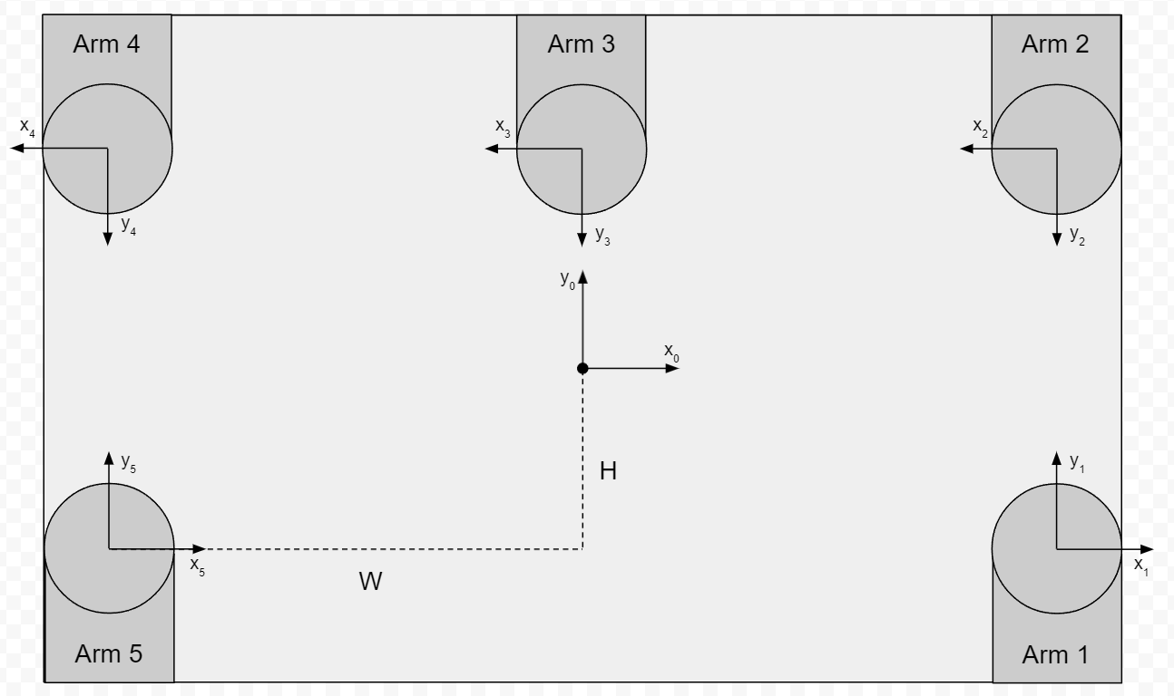
0T1 | 1 | 0 | 0 | W
 | 0 | 1 | 0 | -H
 | 0 | 0 | 1 | 0
 | 0 | 0 | 0 | 1

0T2 | -1 | 0 | 0 | W
 | 0 | -1 | 0 | H
 | 0 | 0 | 1 | 0
 | 0 | 0 | 0 | 1

0T3 | -1 | 0 | 0 | 0
 | 0 | -1 | 0 | H
 | 0 | 0 | 1 | 0
 | 0 | 0 | 0 | 1

0T4 | -1 | 0 | 0 | -W
 | 0 | -1 | 0 | H
 | 0 | 0 | 1 | 0
 | 0 | 0 | 0 | 1

0T5 | 1 | 0 | 0 | -W
 | 0 | 1 | 0 | -H
 | 0 | 0 | 1 | 0
 | 0 | 0 | 0 | 1

